Sheet1
名称 | 功能 | 备注
xx月份生产计划表 | 各个批次各个生长阶段工作日期、数量、成活率、所在区域（实未填），以此制定生产计划； | 此表既为计划，又为统计。由前道时间和数量由公式推算后道的时间和数量，产生计划；实际时间和数量修改后，起到统计功能。
生产记录单（播种组） | 每天播种记录，包含日期、品种、数量（盘）、人工； | 日期、品种、数量（盘）、人工； （炼苗盘1400表示炼苗室现有1400盘；营养液配置只是记录工作量）
生产记录单（栽培组） | 每天分栽记录，包含分栽日期、批次（播种日期和品种）、分栽前数量、分栽后数量、成活率 | 原阶段日期指播种日期，与品种构成批次；
生产记录单（包装、清洗组） | 每天包装记录，包含包装日期、楼层、批次（播种日期和品种）、苗盘数量（盘、株）、包装数量（袋、重量）、散装重量 | 清洗只是工作记录
生产产量统计表 | 各个批次各生长阶段工作日期、数量、所在区域； | 此表为现场生产人员记录表； 区域用水箱号表示
营养液检测记录表 | 记录模组（以水箱为单位）营养液每日成份（ph、EC）。 | 挂在栽培模组旁边，用于检测后填写； 成份只记录当前生长阶段每天的数据； 包含了以往生长阶段的时间、所在区域信息
蔬菜采收汇总表 | 按品种归类的每天包装统计 | 采收汇总表是采收到那个日期播种的，采收株数、采收重量统计； 生产记录单是他们包装组一整天的工作量； 采收汇总是有由做账的统计记录，生产记录单是由包装组组长统计记录的 先有记录单，后有汇总表 | 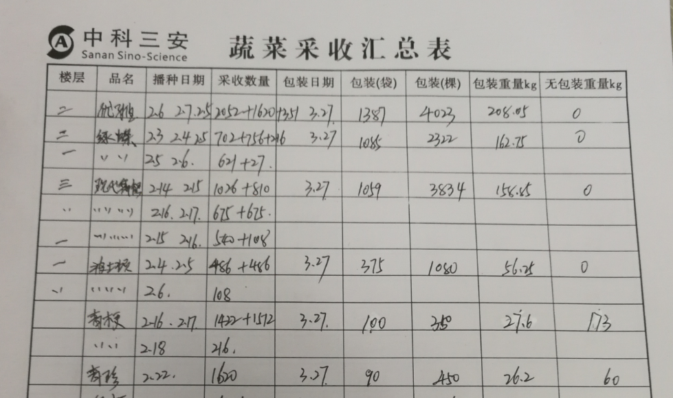
生产部生产产量计划完成统计表 | 统计每天各个品种产量，给财务和人资 | 每天都有发给财务和人资 核算量：每种产量都有换算的系数，系数不会变化
包装组统计 | 记录每天各品种的包装数量、操作人员

